상품제안서
웜 패딩 머플러 (개별 스트링백 포장) [WT068] | 상품코드: F32253

 |  |  | 02-412-0044 | www.easy1.co.kr
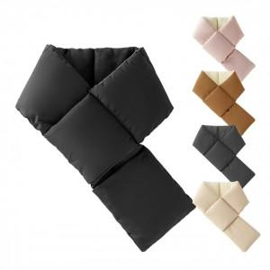

【상세/제작정보】 | .

【인쇄/포장옵션】 | / OPP(비닐)

【공급단가】 | 수량 | 45~
*VAT별도 | 단가

【상품 URL】 | https://www.easy1.co.kr:443/src/goods_detail.php?gdno=32253

